상품제안서
아름다운 명화 (탁상달력/ 캘린더/ 카렌다) | 상품코드: F31639

 |  |  |  |  |  |  | 02-412-0044 | www.easy1.co.kr
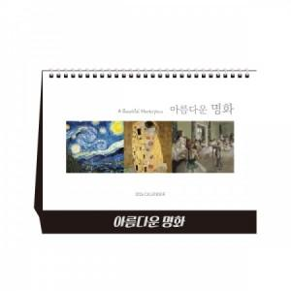

【상세/제작정보】 | <p><b><span style="font-size: 12pt;">* 배송비- 한박스/50개 5000원별도</span></b></p><p><b><span style="font-size: 12pt;"></span></b><span style="font-size: 16px;"><b>* 금박,은박,청박,먹박 중 택1 (필수선택)</b></span><b><span style="font-size: 12pt;">​</span></b></p>

【인쇄/포장옵션】 | 금박, 은박, 양면인쇄 / 포장불가능

【공급단가】 | 수량 | 100~ | 300~ | 500~ | 1,000~ | 3,000~
*VAT별도 | 단가 | 1,570원 | 1,460원 | 1,400원 | 1,360원 | 1,290원

【상품 URL】 | https://dev.easy1.co.kr:443/src/goods_detail.php?gdno=31639

